상품제안서
3M 유리병브러쉬 | 상품코드: S12772

 |  |  |  |  |  | 02-713-8555 | www.synergygift.co.kr
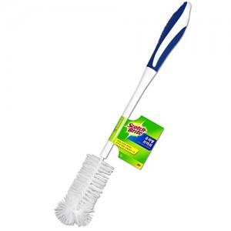

【상세/제작정보】 | 유연한 이중브러쉬헤드와 가벼운 무게로 편리한 세척

【인쇄/포장옵션】 | 기타 / 개별포장

【공급단가】 | 수량 | 200~ | 1,000~ | 2,000~ | 4,000~
*VAT별도 | 단가 | 3,830원 | 3,690원 | 3,550원 | 3,410원

【상품 URL】 | https://www.synergygift.co.kr:443/src/goods_detail.php?gdno=4830

